Sheet1
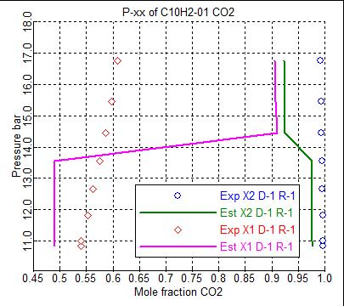
Illustation 11.2-5

 | Parameter | Component i | Component j | Value (SI units) | Standard deviation
NRTL | NRTL/2 | CO2 | C10H2-01 | 2887.35248 | 1927.43933
 | NRTL/2 | C10H2-01 | CO2 | -458.13581 | 2216.5993

 | Exp Val | Est Val | Exp Val | Est Val | Exp Val | Est Val | Exp Val | Est Val | Exp Val | Est Val | Exp Val | Est Val | Exp Val | Est Val | Exp Val | Est Val
 | TEMP | TEMP | PRES | PRES | MOLEFRAC | MOLEFRAC | MOLEFRAC | MOLEFRAC | MOLEFRAC | MOLEFRAC | MOLEFRAC | MOLEFRAC | MOLEFRAC | MOLEFRAC | MOLEFRAC | MOLEFRAC
 |  |  |  |  | X1 | X1 | X1 | X1 | X2 | X2 | X2 | X2 | Y | Y | Y | Y
 |  |  |  |  | CO2 | CO2 | C10H2-01 | C10H2-01 | CO2 | CO2 | C10H2-01 | C10H2-01 | CO2 | CO2 | C10H2-01 | C10H2-01
 | C | C | bar | bar
 | 235.65 | 231.3177 | 10.84 | 1070.642 | 0.539 | 0.6542864 | 0.461 | 0.3457136 | 0.997 | 0.9953345 | 0.003 | 0.00466546 | 0.9999988 | 0.9988991 | 1.20E-06 | 0.00110091
 | 236.15 | 232.1927 | 11.01 | 1078.175 | 0.54 | 0.654059 | 0.46 | 0.345941 | 0.996 | 0.9952823 | 0.004 | 0.00471772 | 0.9999987 | 0.9988858 | 1.30E-06 | 0.00111419
 | 238.15 | 234.236 | 11.82 | 1095.869 | 0.552 | 0.6535384 | 0.448 | 0.3464616 | 0.996 | 0.9951586 | 0.004 | 0.00484141 | 0.9999984 | 0.9988544 | 1.60E-06 | 0.0011456
 | 240.15 | 236.5556 | 12.66 | 1116.128 | 0.563 | 0.6529651 | 0.437 | 0.3470349 | 0.995 | 0.9950153 | 0.005 | 0.0049847 | 0.999998 | 0.9988181 | 2.00E-06 | 0.0011819
 | 242.15 | 238.5947 | 13.56 | 1134.089 | 0.575 | 0.6524765 | 0.425 | 0.3475235 | 0.995 | 0.9948868 | 0.005 | 0.0051132 | 0.9999976 | 0.9987856 | 2.40E-06 | 0.00121439
 | 244.15 | 240.8541 | 14.46 | 1154.156 | 0.586 | 0.6519518 | 0.414 | 0.3480482 | 0.994 | 0.9947416 | 0.006 | 0.00525841 | 0.999997 | 0.998749 | 3.00E-06 | 0.00125102
 | 246.15 | 243.077 | 15.46 | 1174.067 | 0.597 | 0.6514528 | 0.403 | 0.3485472 | 0.993 | 0.9945958 | 0.007 | 0.0054042 | 0.9999964 | 0.9987123 | 3.60E-06 | 0.00128772
 | 248.74 | 245.8717 | 16.76 | 1199.335 | 0.609 | 0.6508493 | 0.391 | 0.3491507 | 0.992 | 0.9944083 | 0.008 | 0.00559167 | 0.9999953 | 0.9986652 | 4.70E-06 | 0.00133478

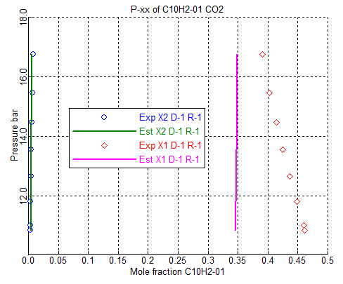

Very poor fit of the data. This is because the activity coefficient models
do not have any pressure dependence built in. The only pressure dependence is as a result of the fugacity coefficient, and this dependence is small. Therefore the model cannot fit this isothermal, pressure-varying data.

UNIQUAC
 | Parameter | Component i | Component j | Value (SI units) | Standard deviation
 | UNIQ/2 | CO2 | C10H2-01 | -372.2512 | 619.991621
 | UNIQ/2 | C10H2-01 | CO2 | -310.81833 | 1402.46539

 | Exp Val | Est Val | Exp Val | Est Val | Exp Val | Est Val | Exp Val | Est Val | Exp Val | Est Val | Exp Val | Est Val | Exp Val | Est Val | Exp Val | Est Val
 | TEMP | TEMP | PRES | PRES | MOLEFRAC | MOLEFRAC | MOLEFRAC | MOLEFRAC | MOLEFRAC | MOLEFRAC | MOLEFRAC | MOLEFRAC | MOLEFRAC | MOLEFRAC | MOLEFRAC | MOLEFRAC
 |  |  |  |  | X1 | X1 | X1 | X1 | X2 | X2 | X2 | X2 | Y | Y | Y | Y
 |  |  |  |  | CO2 | CO2 | C10H2-01 | C10H2-01 | CO2 | CO2 | C10H2-01 | C10H2-01 | CO2 | CO2 | C10H2-01 | C10H2-01
 | C | C | bar | bar
 | 235.65 | 231.2967 | 10.84 | 1070.937 | 0.539 | 0.6169216 | 0.461 | 0.3830784 | 0.997 | 0.995337 | 0.003 | 0.00466304 | 0.9999988 | 0.9984998 | 1.20E-06 | 0.00150024
 | 236.15 | 232.1726 | 11.01 | 1078.481 | 0.54 | 0.6181593 | 0.46 | 0.3818407 | 0.996 | 0.9952845 | 0.004 | 0.00471545 | 0.9999987 | 0.9984886 | 1.30E-06 | 0.00151141
 | 238.15 | 234.2226 | 11.82 | 1096.238 | 0.552 | 0.6210509 | 0.448 | 0.3789491 | 0.996 | 0.99516 | 0.004 | 0.00483998 | 0.9999984 | 0.9984624 | 1.60E-06 | 0.00153763
 | 240.15 | 236.5493 | 12.66 | 1116.567 | 0.563 | 0.6243238 | 0.437 | 0.3756762 | 0.995 | 0.9950155 | 0.005 | 0.00498453 | 0.999998 | 0.9984325 | 2.00E-06 | 0.00156751
 | 242.15 | 238.594 | 13.56 | 1134.584 | 0.575 | 0.6271926 | 0.425 | 0.3728074 | 0.995 | 0.9948855 | 0.005 | 0.00511445 | 0.9999976 | 0.9984061 | 2.40E-06 | 0.00159387
 | 244.15 | 240.8602 | 14.46 | 1154.718 | 0.586 | 0.6303637 | 0.414 | 0.3696363 | 0.994 | 0.9947383 | 0.006 | 0.00526166 | 0.999997 | 0.9983768 | 3.00E-06 | 0.00162319
 | 246.15 | 243.0898 | 15.46 | 1174.696 | 0.597 | 0.6334753 | 0.403 | 0.3665247 | 0.993 | 0.9945901 | 0.007 | 0.00540986 | 0.9999964 | 0.9983479 | 3.60E-06 | 0.00165214
 | 248.74 | 245.8715 | 16.76 | 1199.854 | 0.609 | 0.6373457 | 0.391 | 0.3626543 | 0.992 | 0.9944005 | 0.008 | 0.00559954 | 0.9999953 | 0.9983116 | 4.70E-06 | 0.0016884

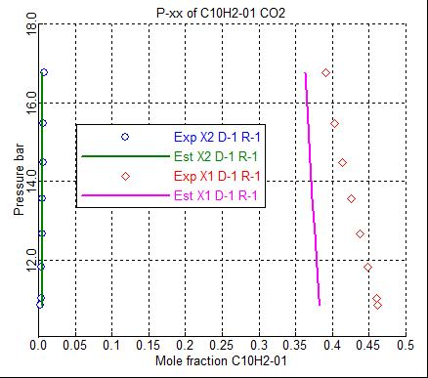

PR EOS | Parameter | Component i | Component j | Value (SI units) | Standard deviation
 | PRLIJ/1 | CO2 | C10H2-01 | 25.9334153 | 74.8069326
 | PRLIJ/1 | C10H2-01 | CO2 | 2.15781471 | 9.67335246

 | Exp Val | Est Val | Exp Val | Est Val | Exp Val | Est Val | Exp Val | Est Val | Exp Val | Est Val | Exp Val | Est Val | Exp Val | Est Val | Exp Val | Est Val
 | TEMP | TEMP | PRES | PRES | MOLEFRAC | MOLEFRAC | MOLEFRAC | MOLEFRAC | MOLEFRAC | MOLEFRAC | MOLEFRAC | MOLEFRAC | MOLEFRAC | MOLEFRAC | MOLEFRAC | MOLEFRAC
 |  |  |  |  | X1 | X1 | X1 | X1 | X2 | X2 | X2 | X2 | Y | Y | Y | Y
 |  |  |  |  | CO2 | CO2 | C10H2-01 | C10H2-01 | CO2 | CO2 | C10H2-01 | C10H2-01 | CO2 | CO2 | C10H2-01 | C10H2-01
 | C | C | bar | bar
 | 235.65 | 231.6291 | 10.84 | 269.5432 | 0.539 | 0.4895832 | 0.461 | 0.5104168 | 0.997 | 0.9767978 | 0.003 | 0.0232021 | 0.9999988 | 0.9767978 | 1.20E-06 | 0.0232021
 | 236.15 | 232.4163 | 11.01 | 270.0462 | 0.54 | 0.4895863 | 0.46 | 0.5104137 | 0.996 | 0.9766586 | 0.004 | 0.0233414 | 0.9999987 | 0.9766586 | 1.30E-06 | 0.0233414
 | 238.15 | 234.4209 | 11.82 | 271.3576 | 0.552 | 0.4896034 | 0.448 | 0.5103966 | 0.996 | 0.9762924 | 0.004 | 0.0237075 | 0.9999984 | 0.9762924 | 1.60E-06 | 0.0237075
 | 240.15 | 236.7059 | 12.66 | 272.8099 | 0.563 | 0.4896225 | 0.437 | 0.5103775 | 0.995 | 0.9758773 | 0.005 | 0.0241226 | 0.999998 | 0.9758773 | 2.00E-06 | 0.0241226
 | 242.15 | 238.7314 | 13.56 | 274.2232 | 0.575 | 0.4896674 | 0.425 | 0.5103326 | 0.995 | 0.9754741 | 0.005 | 0.0245258 | 0.9999976 | 0.9754741 | 2.40E-06 | 0.0245258
 | 244.15 | 242.0007 | 14.46 | 183.0125 | 0.586 | 0.9099942 | 0.414 | 0.0900058 | 0.994 | 0.9238368 | 0.006 | 0.0761632 | 0.999997 | 0.9238385 | 3.00E-06 | 0.0761615
 | 246.15 | 244.1255 | 15.46 | 185.1918 | 0.597 | 0.9073888 | 0.403 | 0.0926111 | 0.993 | 0.9240104 | 0.007 | 0.0759896 | 0.9999964 | 0.9240128 | 3.60E-06 | 0.0759872
 | 248.74 | 247.0473 | 16.76 | 186.2285 | 0.609 | 0.9059825 | 0.391 | 0.0940174 | 0.992 | 0.9227123 | 0.008 | 0.0772876 | 0.9999953 | 0.9227147 | 4.70E-06 | 0.0772852

